Hoja1
Nombre y apellidos del alumno:

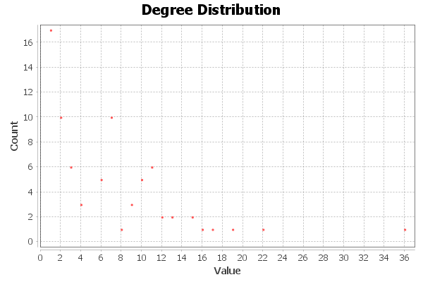
Medida | Valor
Número de nodos N | 77
Número de enlaces L | 254
Número máximo de enlaces Lmax | 2926
Densidad del grafo L/Lmax | 0,087
Grado medio <k> | 6.597
Diámetro dmax | 5
Distancia media d | 2,641
Coeficiente medio de clustering <C> | 0.736
Número de componentes conexas | 1
Número de nodos componente gigante (y %) | 77
Número de aristas componente gigante (y %) | 254

